別紙2 現行システム概要図（提出不要）
別紙２（現行システム概要）

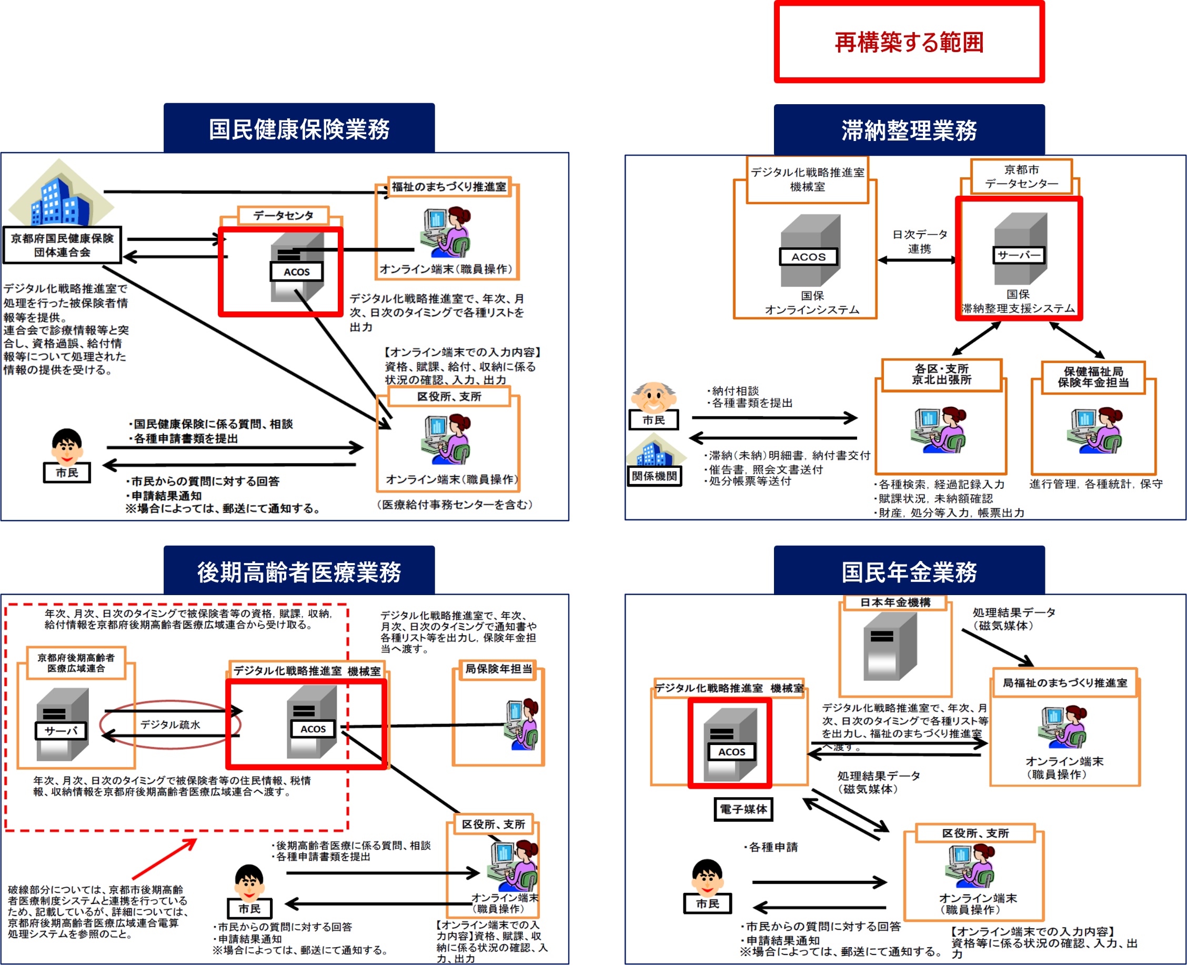

様式第8号
 | 様式第8号
システム構成図（1/1） |  | 作成日：xxxx/xx/xx

※ガバメントクラウド、データセンター等、各システムの範囲が分かるよう記載ください。

